tulos
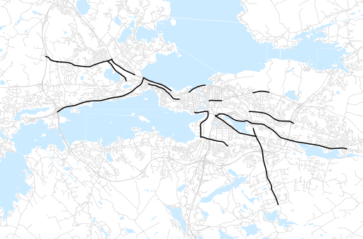
Otsikko | syyskuu 2014
Tilasto | liikennesuorite
Laskenta-aineisto | Kuukauden konstruoitu keskivuorokausiliikenne
Laskentajakso | 10.13 - 09.14
Viikonpäivät
Aikaväli
Vertailujakso

 | lokakuu-13 | marraskuu-13 | joulukuu-13 | tammikuu-14 | helmikuu-14 | maaliskuu-14 | huhtikuu-14 | toukokuu-14 | kesäkuu-14 | heinäkuu-14 | elokuu-14 | syyskuu-14
Liikennesuorite | 477,657 | 476,566 | 463,464 | 446,165 | 442,201 | 485,516 | 501,936 | 518,956 | 474,421 | 445,407 | 502,001 | 506,035

Kuukausiraportti

